set_info
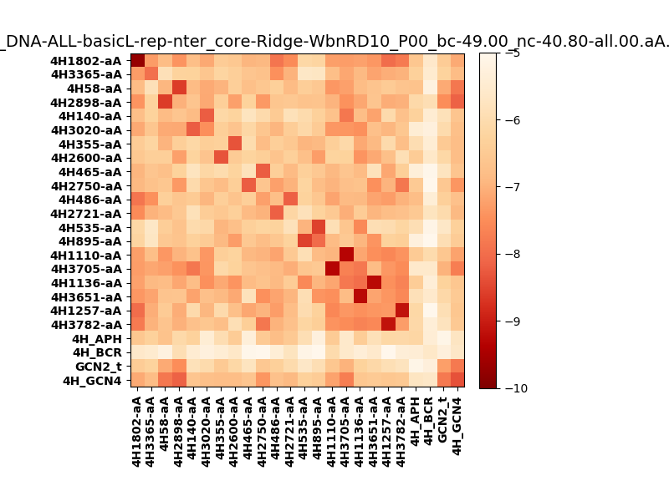
N_pairs: | 15
N_heterodimers: | 9
N_homodimers: | 6
orthogonality_average: | -1.77692651749
orthogonality_average_%: | 35.5385303497
orthogonality_gap: | 2.5369310379
orthogonality_gap_%: | -50.7386207581
N_offtarget_above_min_ontarget: | 506

max_affinity: | -9.70989990234
min_affinity: | -4.95695018768
lower_is_better: | True

binding_min_affinity: | -5.6125497818
binding_min_affinity_%: | 12.250995636

nonbinidng_max_affinity: | -8.1494808197
nonbinidng_max_affinity_%: | 62.989616394

total_II_pairs: | 31
total_II_pairs_%: | 51.6666666667
total_IN_mismatches: | 0
total_IN_mismatches_%: | 0.0
total_NN_pairs: | 19
total_NN_pairs_%: | 31.6666666667

total_electrostatic_matches: | 98
total_electrostatic_matches_%: | 81.6666666667
total_electrostatic_mismatches: | 6
total_electrostatic_mismatches_%: | 5.0

starting_pos: | f
N_heptades: | 4
N_aminoacids: | 29

ag_helicity: | mean: 52.51 std: 16.07 min: 24.48 max: 81.07
charge: | mean: -0.58 std: 3.00 min: -5.00 max: 6.99
gravy: | mean: 0.04 std: 0.45 min: -1.11 max: 0.41
instability_index: | mean: 14.03 std: 23.71 min: -10.84 max: 102.89
isoelectric_point: | mean: 6.61 std: 2.30 min: 4.06 max: 10.47
normalization_max: | -10
normalization_min: | -5

